Sheet2
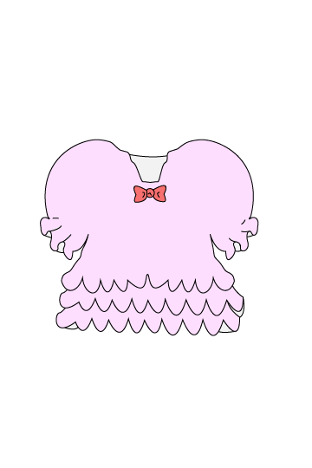
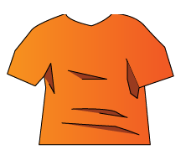

首を長くする説明
首がとれる
首がとれる
はさみ増やす
ゴール
（非常階段）
うすい生地の説明

レーン移動の説明

